2020 - 1er Trimestre
SECRETARÍA DISTRITAL DE INTEGRACIÓN SOCIAL
SUBSECREATARÍA SERVICIO INTEGRAL DE ATENCIÓN A LA CIUDADANÍA-SIAC
ANEXO 6 INFORME ATENCIÓN TELEFÓNICA PRIMER TRIMESTRE - 2020

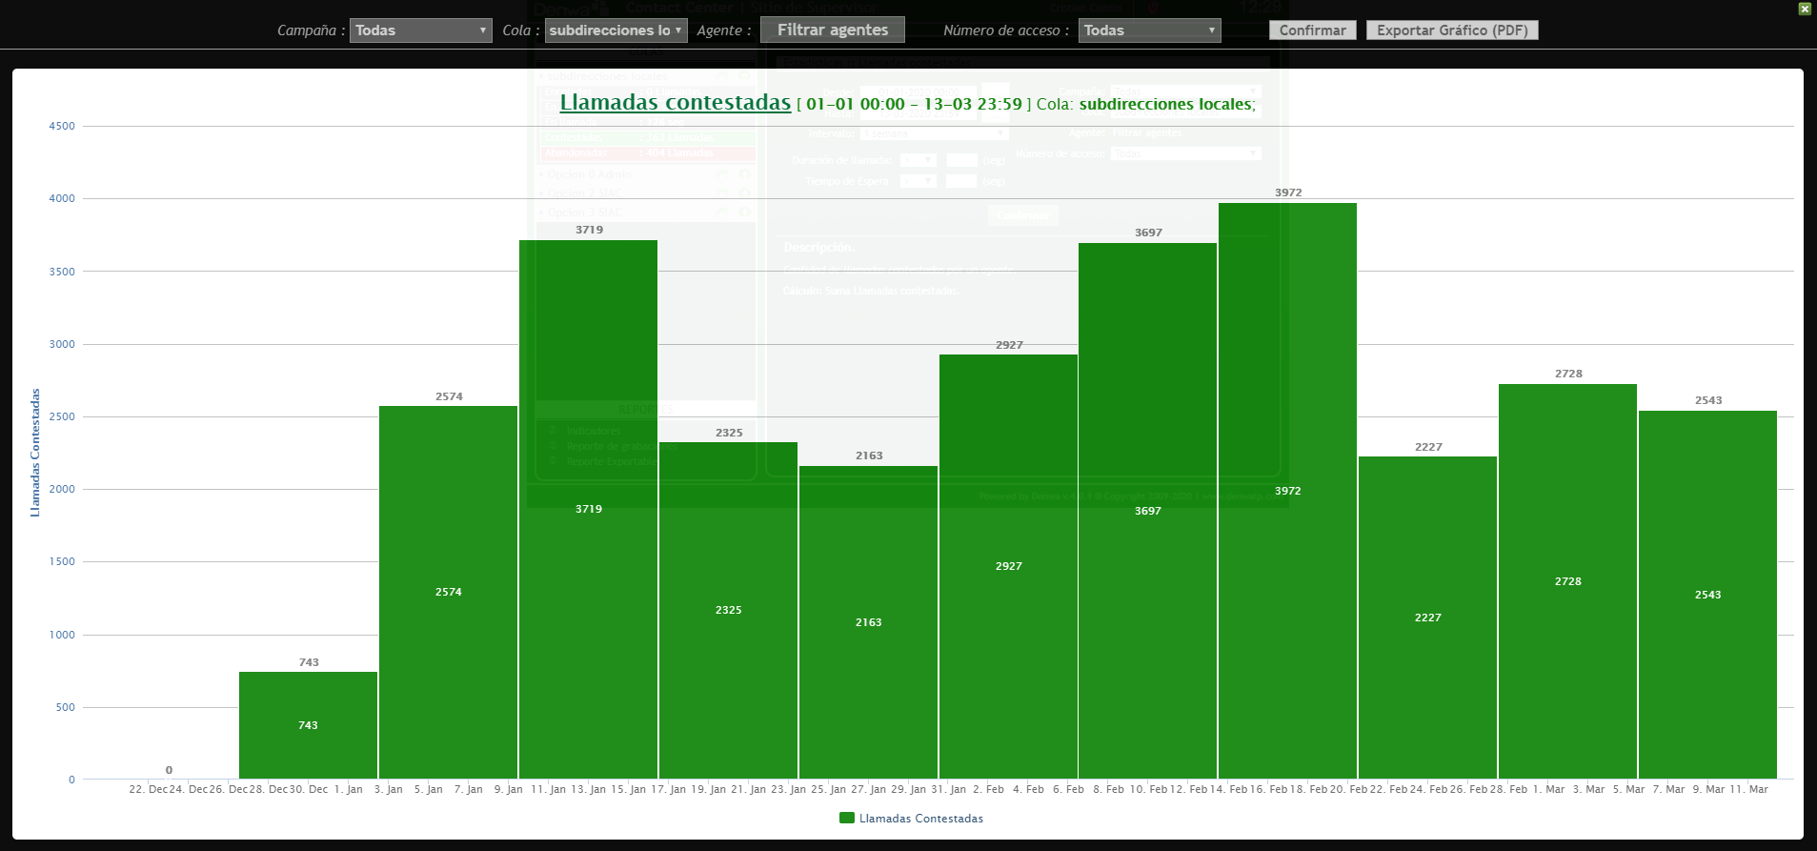
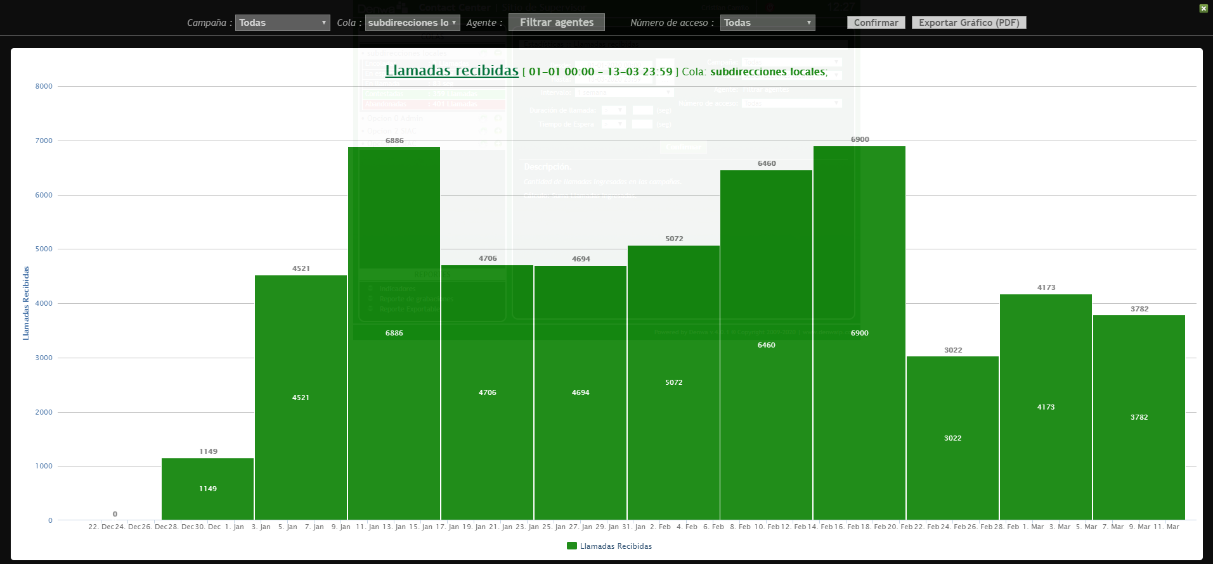
Subdirecciónes Locales

Mes: | ENERO | Cola: | Información Ciudadana
 | Indicadores por llamada
Semana | Llamadas Recibidas | Llamadas contestadas | Llamadas abandonadas
1 | 1149 | 743 | 406
2 | 4521 | 2574 | 1947
3 | 6886 | 3719 | 3167
4 | 4706 | 2325 | 2381
5 | 4694 | 2163 | 2531
Total | 21956 | 11524 | 10432
TOTAL % | 100 | 52.486791765 | 47.513208235

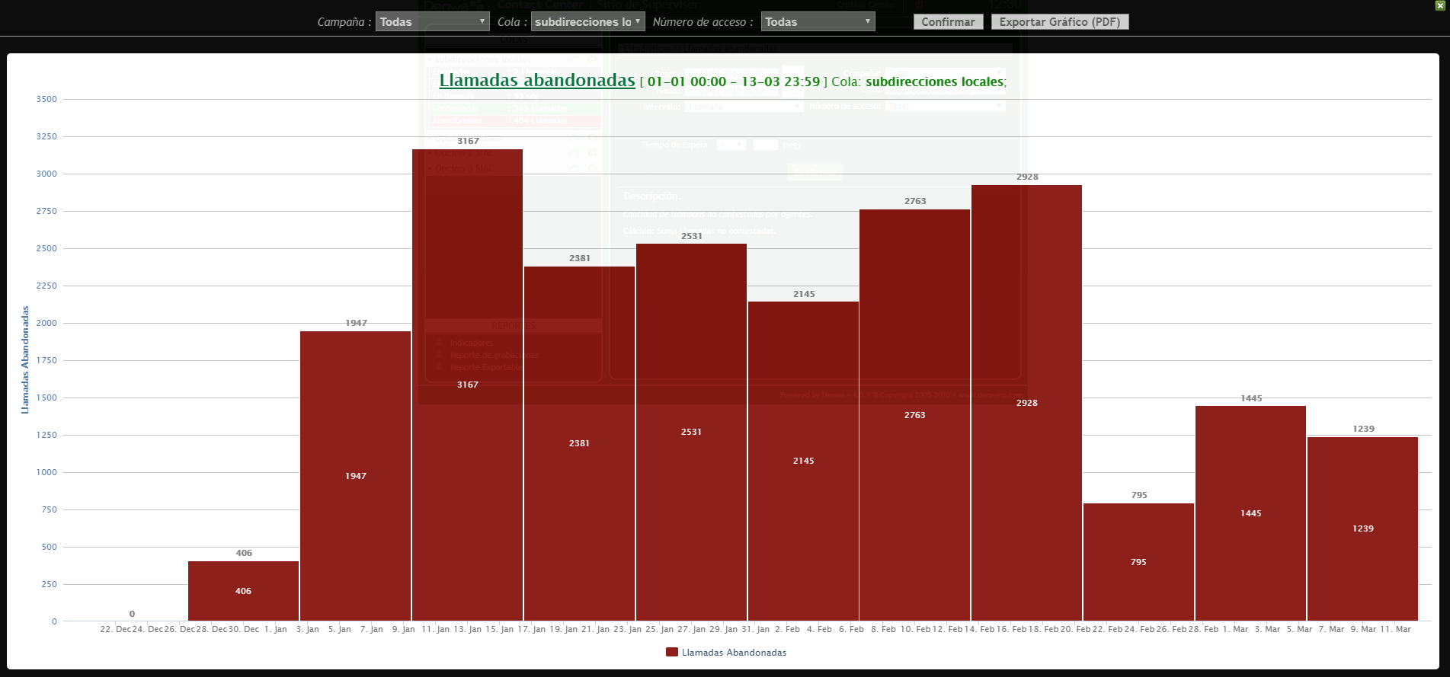
Mes: | FEBRERO | Cola: | Información Ciudadana
 | Indicadores por llamada
Semana | Llamadas Recibidas | Llamadas contestadas | Llamadas abandonadas
1 | 5072 | 2927 | 2145
2 | 6460 | 3697 | 2763
3 | 6900 | 3972 | 2928
4 | 3022 | 2227 | 795
5
Total | 21454 | 12823 | 8631
TOTAL % | 100 | 59.769739909 | 40.230260091

Mes | MARZO | Cola | Información Ciudadana
 | Indicadores por llamada
Semana | Llamadas Recibidas | Llamadas contestadas | Llamadas abandonadas
1 | 4173 | 2728 | 1445
2 | 3782 | 2543 | 1239
3
4
5
Total | 7955 | 5271 | 2684
TOTAL % | 100 | 66.260213702 | 33.739786298
TOTAL TRIMESTRE | Llamadas Recibidas | Llamadas contestadas | Llamadas abandonadas
 | 51365 | 29618 | 21747
TOTAL % | 100 | 57.661831987 | 42.338168013

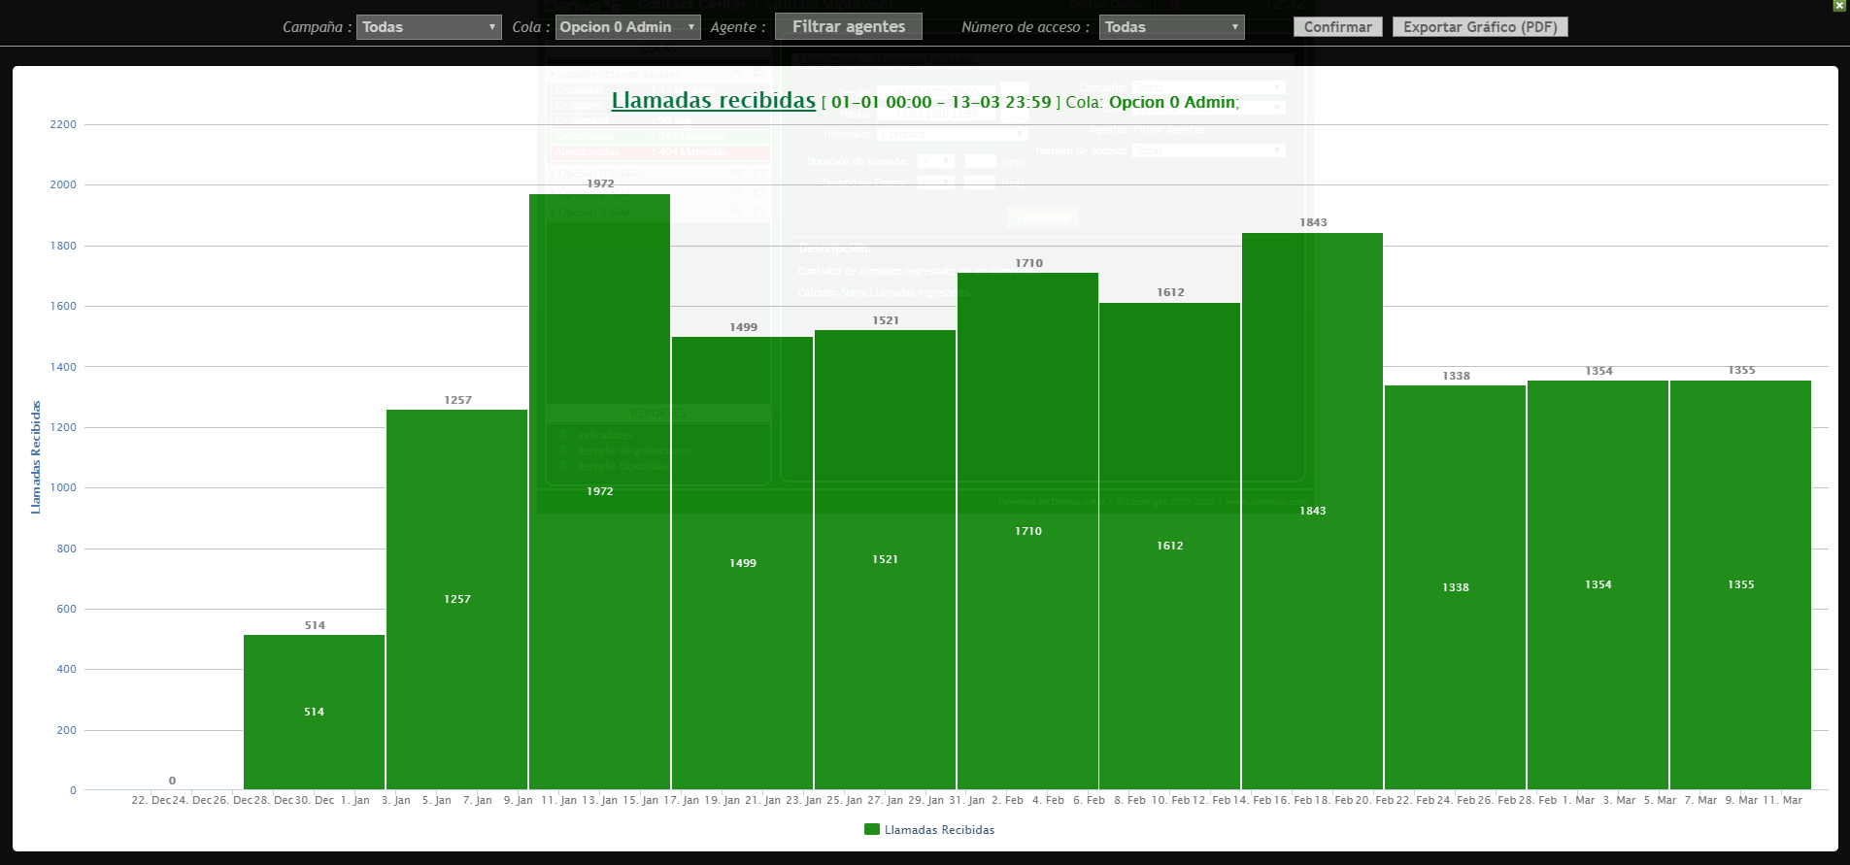
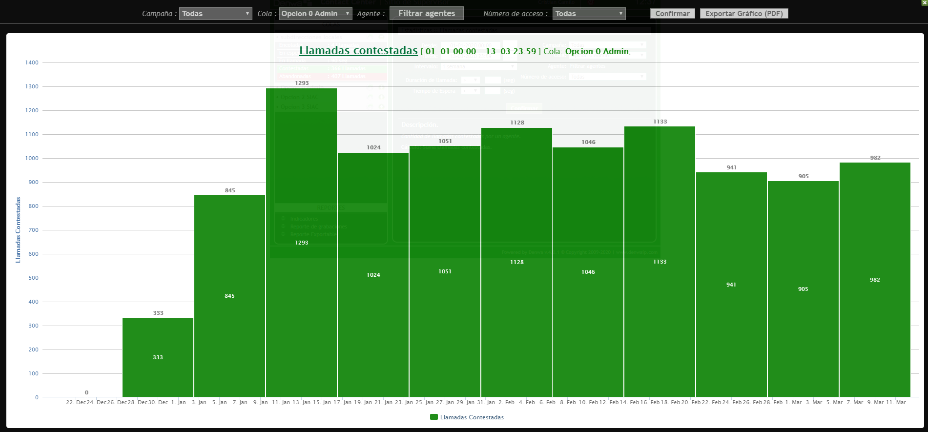
Linea Administrativa

Mes | ENERO | Cola | Linea administrativa
 | Indicadores por llamada
Semana | Llamadas Recibidas | Llamadas contestadas | Llamadas abandonadas
1 | 514 | 333 | 181
2 | 1257 | 845 | 412
3 | 1972 | 1293 | 679
4 | 1499 | 1024 | 475
5 | 1521 | 1051 | 470
Total | 6763 | 4546 | 2217
TOTAL % | 100 | 67.218689931 | 32.781310069

Mes | FEBRERO | Cola | Linea administrativa
 | Indicadores por llamada
Semana | Llamadas Recibidas | Llamadas contestadas | Llamadas abandonadas
1 | 1710 | 1128 | 582
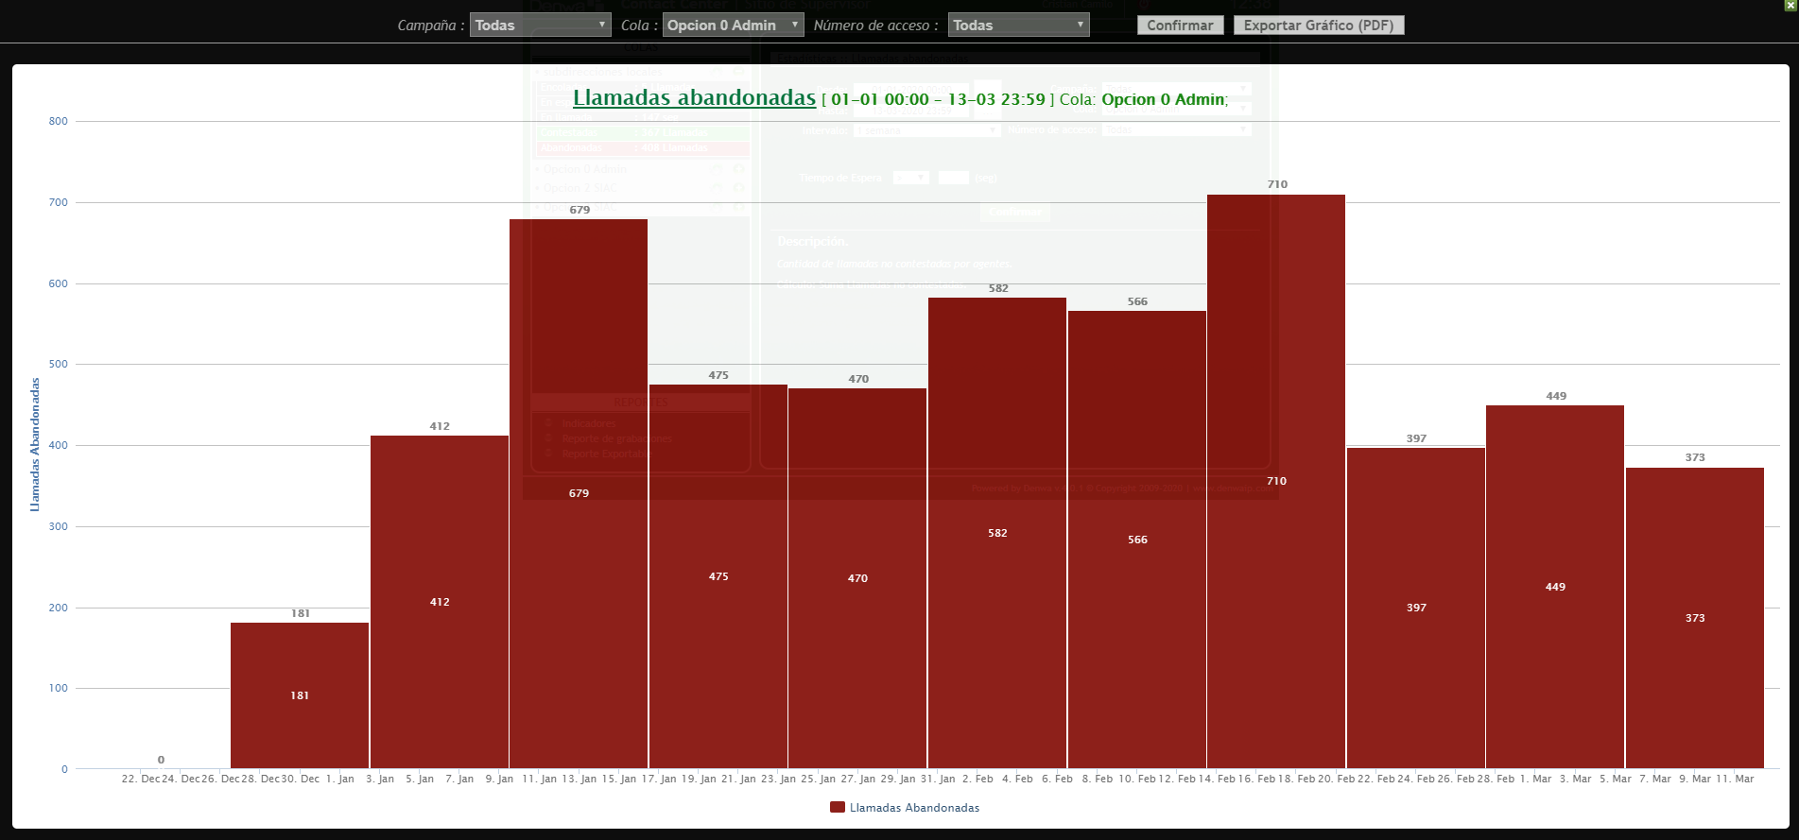
2 | 1612 | 1046 | 566
3 | 1843 | 1133 | 710
4 | 1338 | 941 | 397
5
Total | 6503 | 4248 | 2255
TOTAL % | 100 | 65.323696755 | 34.676303245

Mes | MARZO | Cola | Linea administrativa
 | Indicadores por llamada
Semana | Llamadas Recibidas | Llamadas contestadas | Llamadas abandonadas
1 | 1354 | 905 | 449
2 | 1355 | 982 | 373
3
4
5
Total | 2709 | 1887 | 822
TOTAL % | 100 | 69.656699889 | 30.343300111
 | Llamadas Recibidas | Llamadas contestadas | Llamadas abandonadas
TOTAL TRIMESTRE | 15975 | 10681 | 5294
TOTAL % | 100 | 66.860719875 | 33.139280125

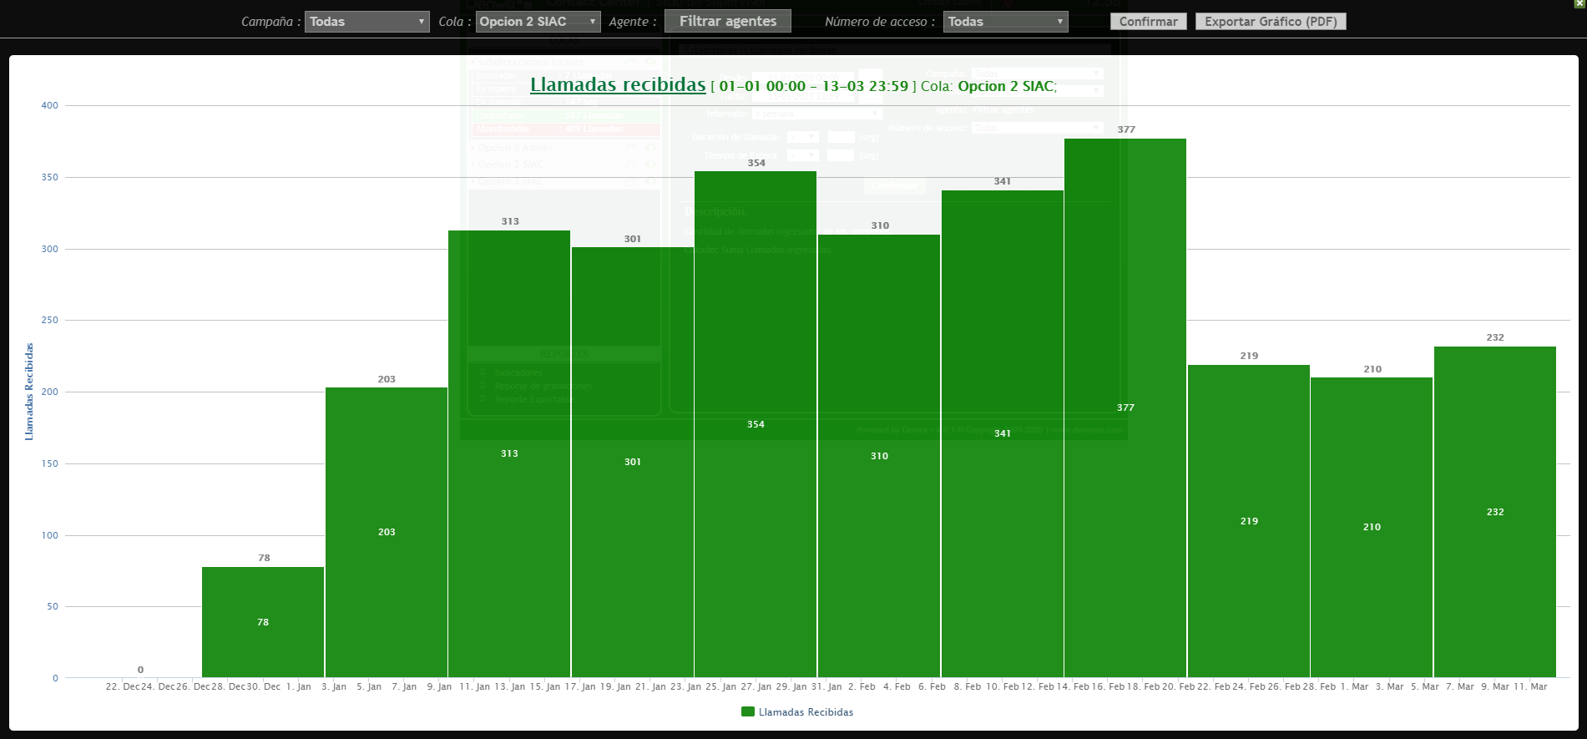
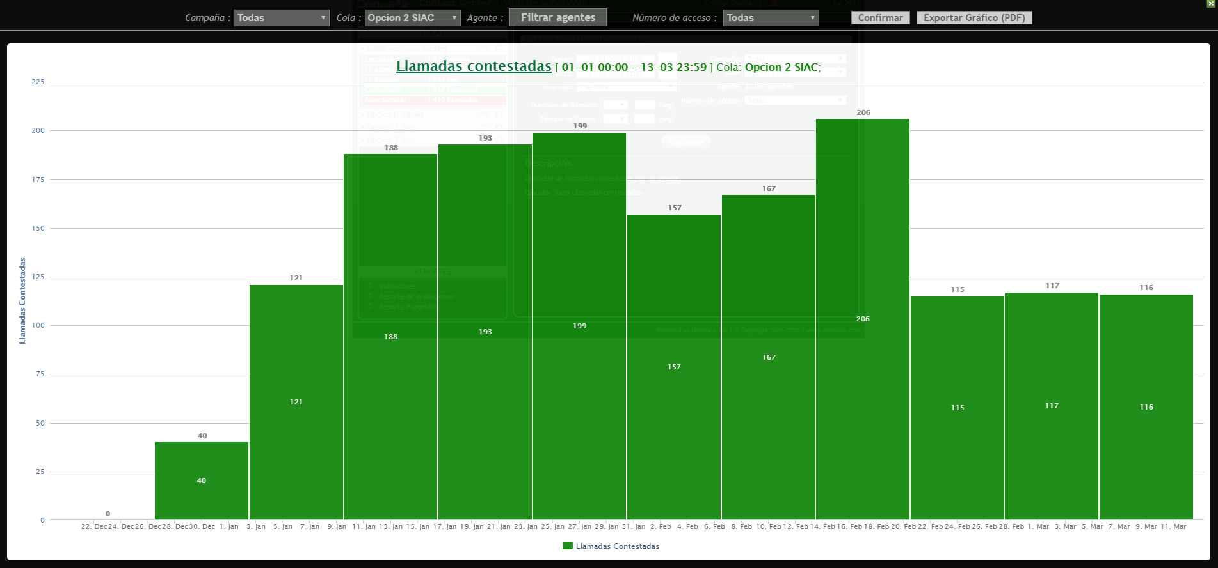

Linea PQRS

Mes | ENERO | Cola | Linea PQRS
 | Indicadores por llamada
Semana | Llamadas Recibidas | Llamadas contestadas | Llamadas abandonadas
1 | 78 | 40 | 38
2 | 203 | 121 | 82
3 | 313 | 188 | 125
4 | 301 | 193 | 108
5 | 354 | 199 | 155
Total | 1249 | 741 | 508
TOTAL % | 100 | 59.32746197 | 40.67253803

Mes | FEBRERO | Cola | Linea PQRS
 | Indicadores por llamada
Semana | Llamadas Recibidas | Llamadas contestadas | Llamadas abandonadas
1 | 310 | 157 | 153
2 | 341 | 167 | 174
3 | 377 | 206 | 171
4 | 219 | 115 | 104
5
Total | 1247 | 645 | 602
TOTAL % | 100 | 51.724137931 | 48.275862069

Mes | MARZO | Cola | Linea PQRS
 | Indicadores por llamada
Semana | Llamadas Recibidas | Llamadas contestadas | Llamadas abandonadas
1 | 210 | 117 | 93
2 | 232 | 116 | 116
3
4
5
Total | 442 | 233 | 209
TOTAL % | 100 | 52.714932127 | 47.285067873
TOTAL TRIMESTRE | Llamadas Recibidas | Llamadas contestadas | Llamadas abandonadas
 | 2938 | 1619 | 1319
TOTAL % | 100 | 55.105513955 | 44.894486045

Linea Denuncias por presuntos hechos de corrupción

Mes | ENERO | Cola | Linea Denuncias
 | Indicadores por llamada
Semana | Llamadas Recibidas | Llamadas contestadas | Llamadas abandonadas
1 | 7 | 5 | 2
2 | 20 | 4 | 16
3 | 30 | 16 | 14
4 | 30 | 14 | 16
5 | 32 | 15 | 17
Total | 119 | 54 | 65
TOTAL % | 100 | 45.378151261 | 54.621848739

Mes | FEBRERO | Cola | Linea Denuncias
 | Indicadores por llamada
Semana | Llamadas Recibidas | Llamadas contestadas | Llamadas abandonadas
1 | 23 | 13 | 10
2 | 39 | 21 | 18
3 | 32 | 12 | 20
4 | 25 | 11 | 14
5
Total | 119 | 57 | 62
TOTAL % | 100 | 47.899159664 | 52.100840336

Mes | MARZO | Cola | Linea Denuncias
 | Indicadores por llamada
Semana | Llamadas Recibidas | Llamadas contestadas | Llamadas abandonadas
1 | 26 | 8 | 18
2 | 45 | 12 | 33
3
4
5
Total | 71 | 20 | 51
TOTAL % | 100 | 28.169014085 | 71.830985915
 | Llamadas Recibidas | Llamadas contestadas | Llamadas abandonadas
TOTAL TRIMESTRE | 309 | 131 | 178
TOTAL % | 100 | 42.394822006 | 57.605177994

Atención General - Telefonia SIAC

Trimestre | 1er Trimestre 2020 | Cola | TODAS
Semana | Llamadas Recibidas | Llamadas contestadas | Llamadas abandonadas
N.A | 70587 | 42049 | 28538
TOTAL % | 100 | 59.57045915 | 40.42954085

Elaboró | Christian Camilo Fajardo. Apoyo a la gestión contratista SIAC.
Aprobó | Erwin Gaeth Mera. Líder equipo SIAC.
Fecha de elaboración. | abril 2020
Fuente. | Aplicativo Denwa

